ศทบ.1
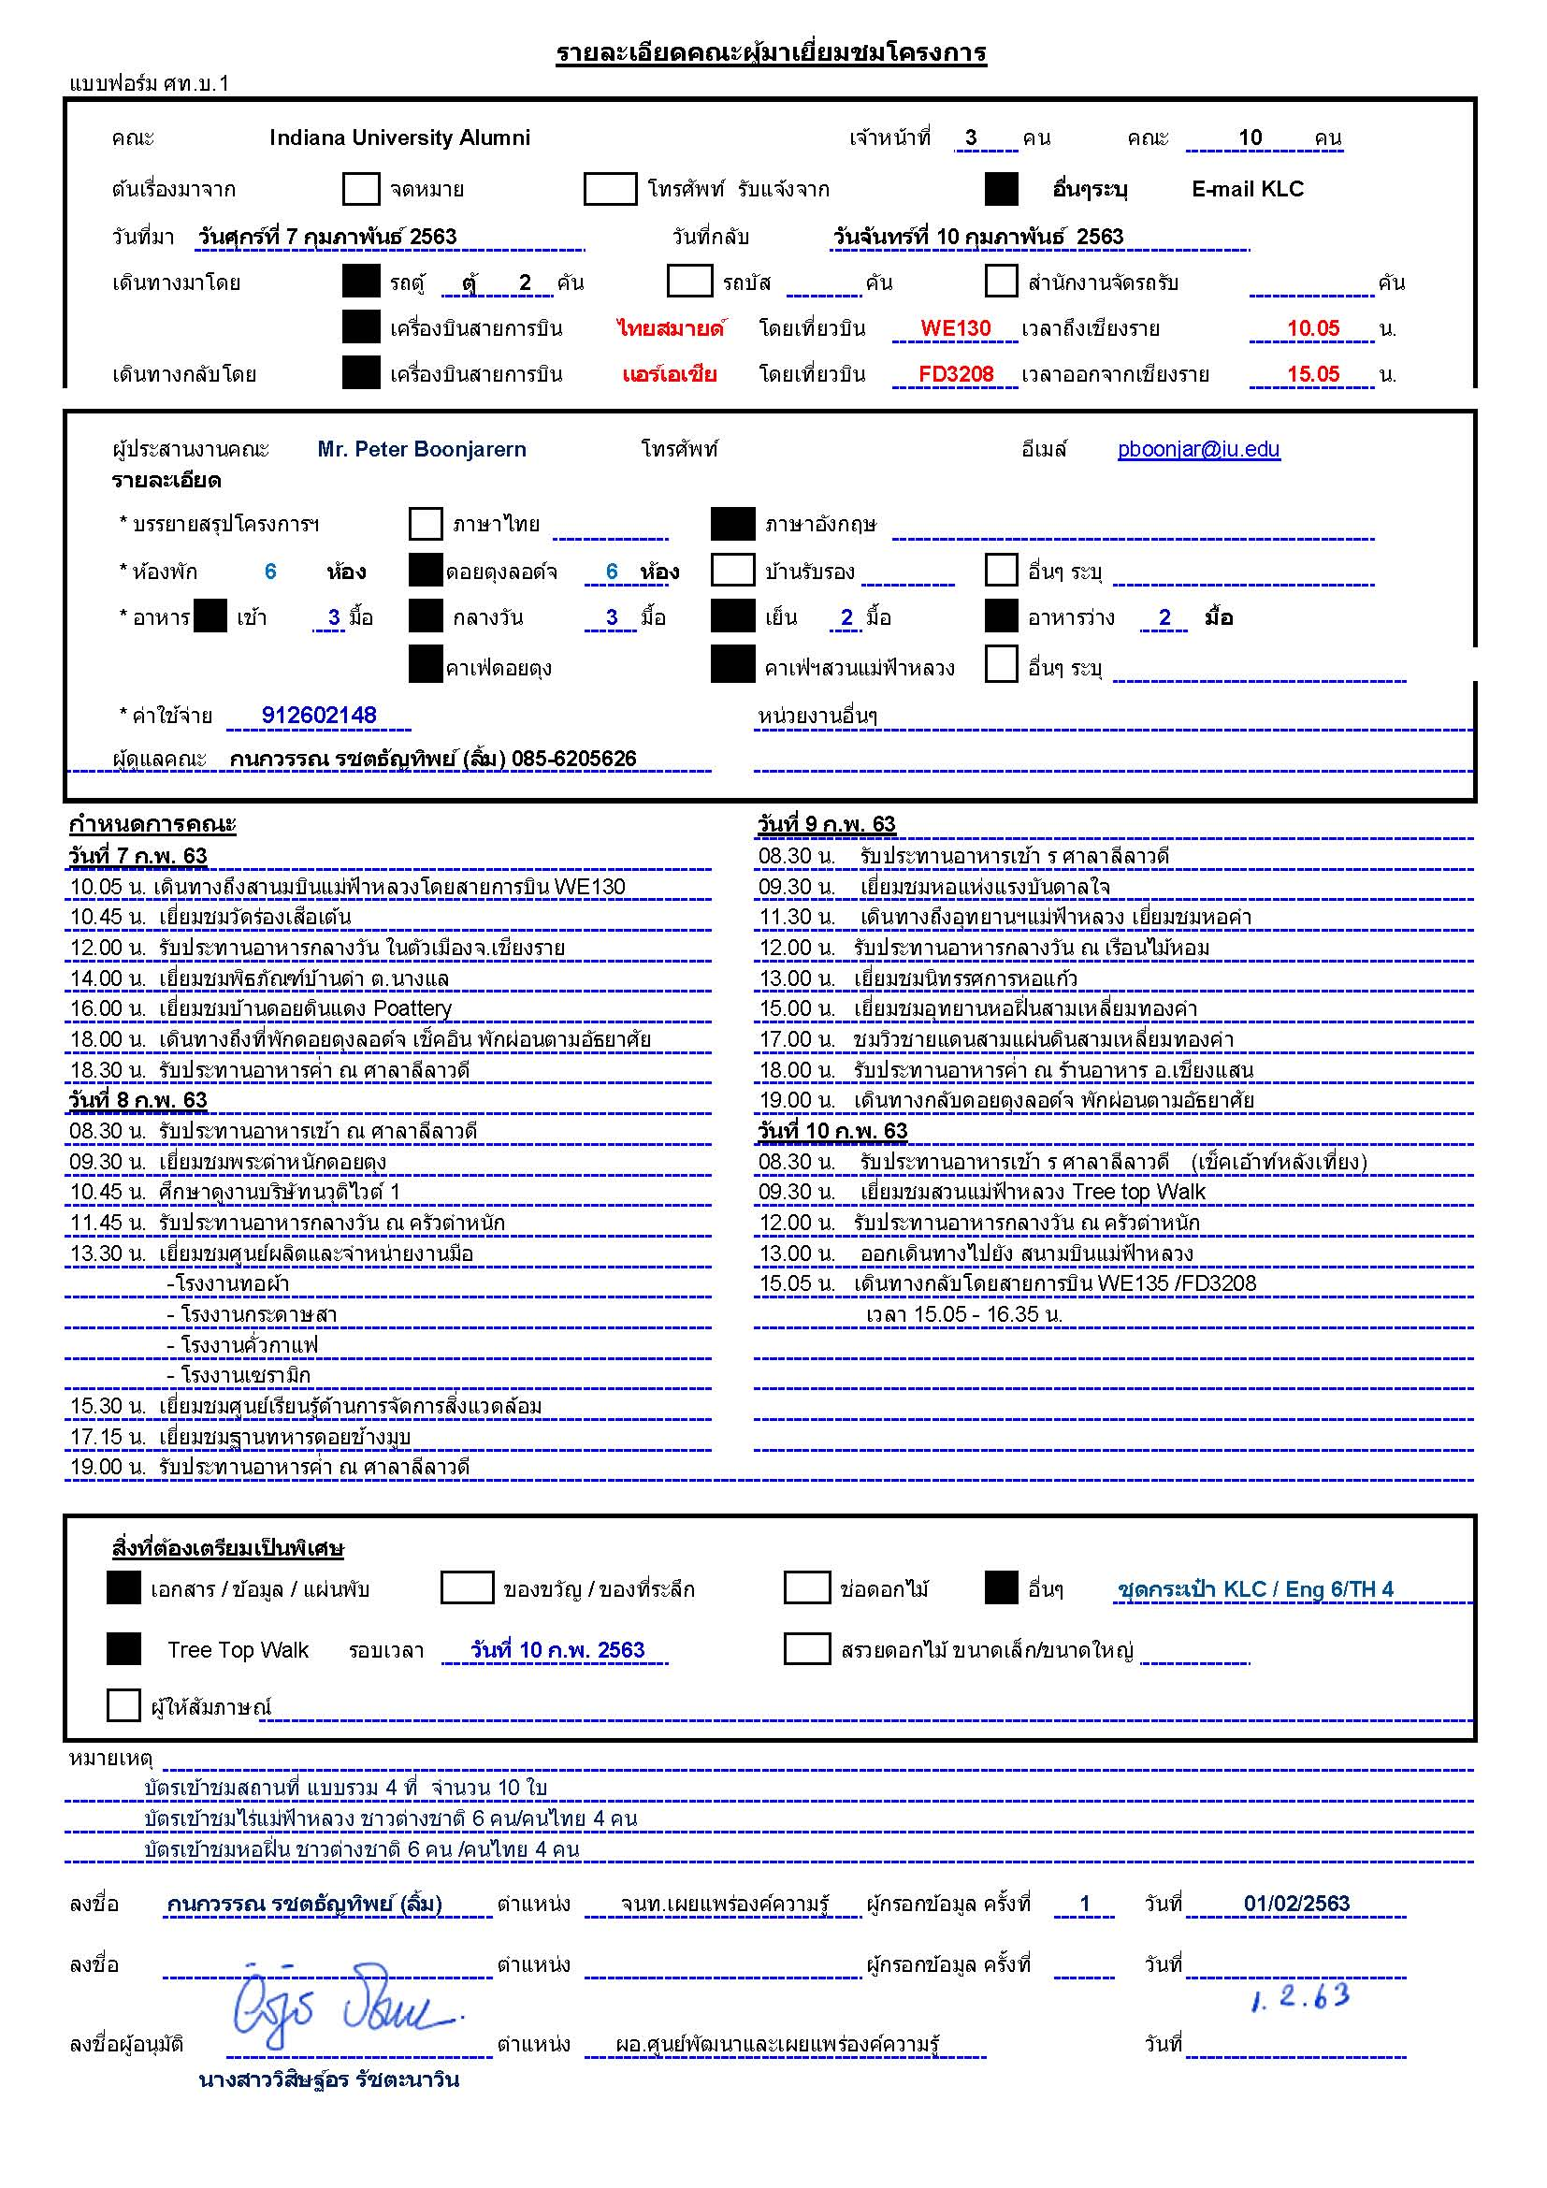

กำหนดการ
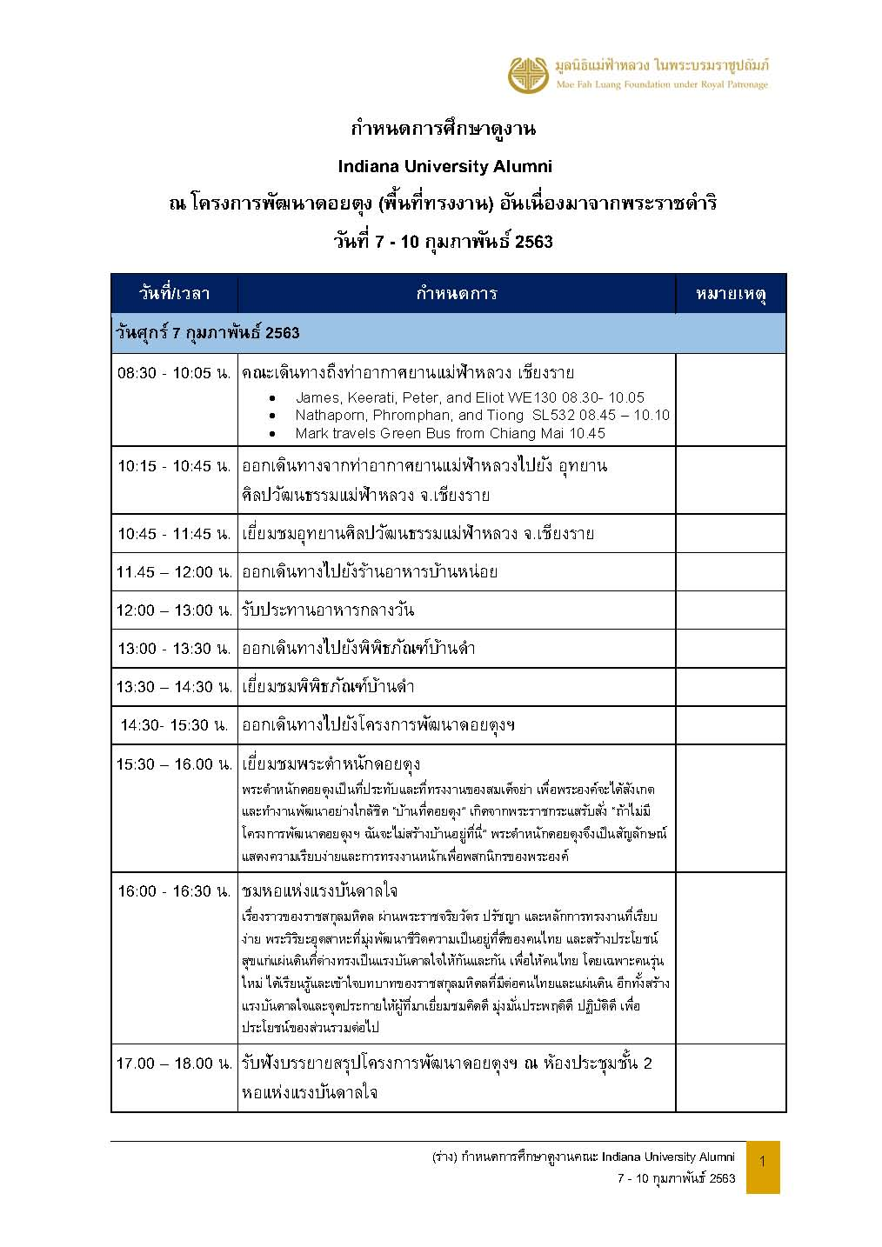

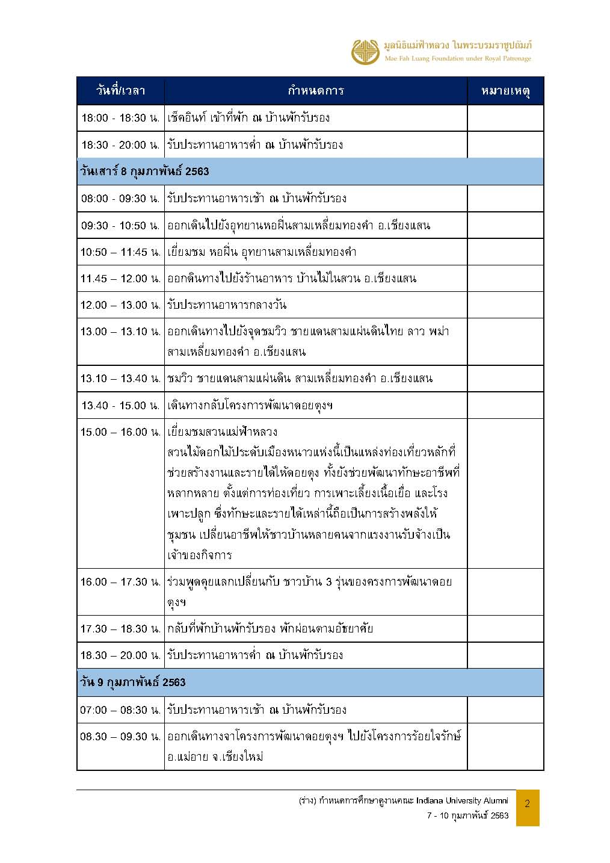

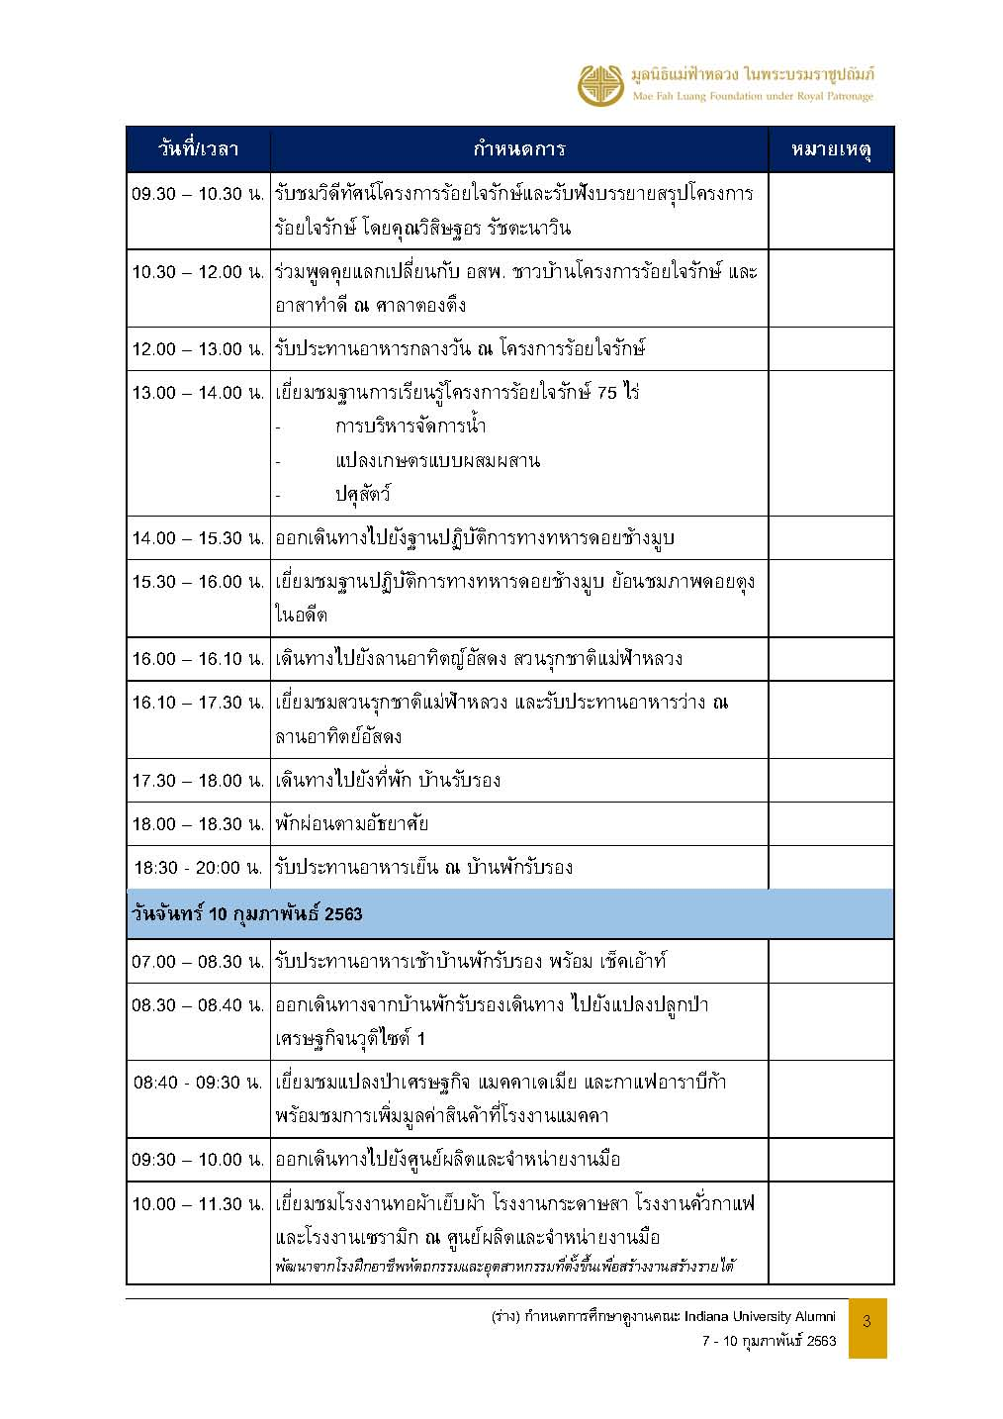

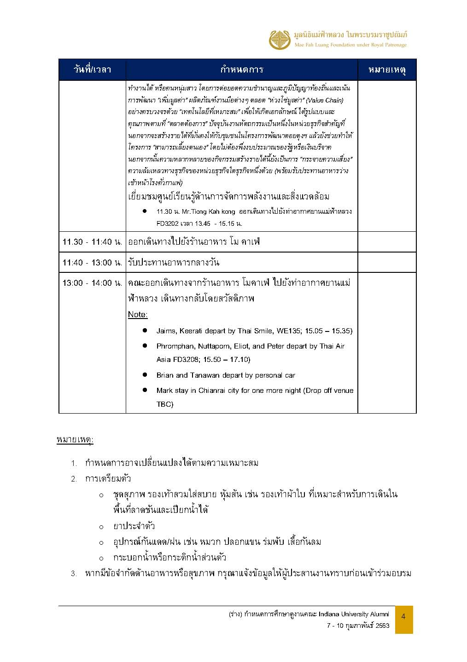

Face Sheet
IU Alumni - Participant list
No. |  | Name | Position and Company Name | Details | Royal House | Arrival in CEI | Leave from CEI | Dietary Restriction
1 |  | Mr. James Strombeck | Managing Director of Global Client Services for Jitasa Group https://www.jitasagroup.com | - IU Kelley MBA alumni - Jitasa Group is an off-shore accounting firm serving U.S. non-profit organizations, due to their specialized accounting standards. Founded in Bangkok, their operations has expanded to Sarajevo, Bosnia; Boise, Idaho; and Cebu, Philippines. They are able to provide locals that may have weak English skills, but are good with numbers, with good paying accounting jobs. This helps lower the cost of accounting for the US-based non-profit organizations. - Before settling in Bangkok, James worked with non-profits in the Congo in Africa and Laos | 1 Single Room Room No. 5 | WE130 at 10.05 | WE135 at 15.05
2 | 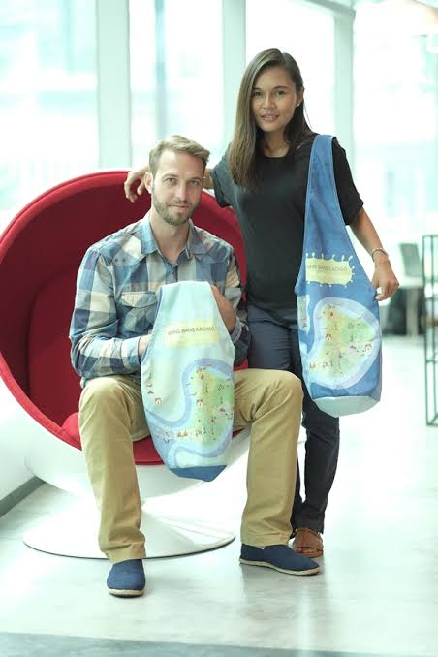 | Mr. Brian Carraway | The Founder of Flying Squirrel Outfitters https://www.flyingsquirreloutfitters.com | - An IU Public Management alumni - A Chiang Mai-based manufacturer of hammocks and reusable bags, empowering women to work out of their homes and earn fair wages. - - ธนวรรณ สำลีรัตน์ และ ไบรอัน คาร์ราเวย์ ได้รับรางวัลออกแบบของชำร่วยจากผ้ารีไซเคิลที่เกิดจากการนำขยะขวดพลาสติกมาผ่านกระบวนการทางเคมี แปลงเป็นเส้นใย ทอเป็นผืนในโครงการ Upcycling the Ocean Thailand โดยได้ออกแบบ ‘Takra Bike Bag’ หรือกระเป๋าผ้ารูปขวด (Upcycling the Ocean Thailand เป็นโครงการที่เกิดขึ้นจากความร่วมมือของบริษัท พีทีที โกลบอล เคมิคอล จำกัด (มหาชน), การท่องเที่ยวแห่งประเทศไทย และมูลนิธิอีโคอัลฟ์ (Ecoalf) เพื่อสร้างจิตสำนึกให้กลุ่มประมงเรือเล็กและประชาชนทั่วไปของสเปน ตระหนักถึงปัญหาขยะในทะเลและร่วมเก็บขยะในทะเล) | 1 Double Room Room No. 6 | From Chiang Mai | To Chaing Mai
3 |  | ดร. ธนวรรณ สำลีรัตน์ (นก) Tanawan Samleerat | อาจารย์และนักเทคนิคการแพทย์ภาควิชาเทคนิคการแพทย์ มหาวิทยาลัยเชียงใหม่ | - ภรรยาของ Mr.Carrway - ปริญญาเอก 2 ใบ ไทย-ฝรั่งเศส วิทยานิพนธ์ “Mother-to-child transmission of the HIV type 1: Role of neutralizing antibodies and molecular characteristics of the transmitted variants” รางวัลวิทยานิพนธ์ดีมาก พ.ศ. 2008 ของมหาวิทยาลัยเชียงใหม่ - ปัจจุบันทำงานเป็นอาจารย์ประจำในภาควิชาเทคนิคการแพทย์ที่มหาวิทยาลัยเชียงใหม่ งานของเธอมุ่งเน้นไปที่การศึกษาเรื่องการติดเชื้อเอชไอวีจากแม่สู่ลูก |  | From Chiang Mai | To Chaing Mai
4 | 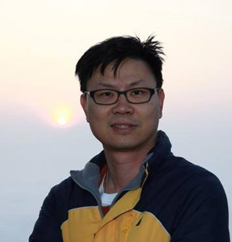 | กีรติ จิรภูมิมินทร์ Mr. Keerati Jirapumin | กรรมการบริหารบริษัท เจริญโภคภัณฑ์ แคปปิตอล จำกัด | - ศิษย์เก่า IU Kelley MBA - บริษัท เจริญโภคภัณฑ์ แคปปิตอล จำกัด ซึ่งอยู่ภายใต้กลุ่ม CPALL - งานอดิเรกชอบถ่ายภาพสัตว์ป่าโดยเฉพาะนก | 1 Single Room Room No. 8 | WE130 at 10.05 | WE135 at 15.05
5 | 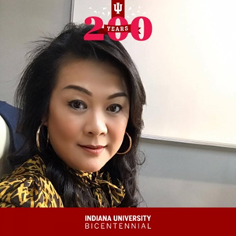 | Dr. Nuttaporn Kongpolphrom (Dr.Meow) ณัฐพร กองพลพรหม | ผู้ก่อตั้งโรงเรียนสอนภาษา TFU https://www.tfu.ac.th/ | - An IU South Bend Liberal Arts alumi - ปริญญาเอกด้าน Linguistics และปริญญาโทด้านการสอนภาษาอังกฤษจาก IU และปริญญาตรีด้านภาษาอังกฤษเพื่อธุรกิจ - TFU Language School เน้นหลักสูตรสำหรับนักเรียนที่เตรียมสอบมาตรฐานต่างๆ เช่น IB, A-LEVEL, SAT, IGCSE, FCE, PET, SSAT, TOEFL, IELTS, GRE, GMAT, GRAMMAR, การเขียน, การแปลง, CU-AAT, CU-TEP, TU-GET และอื่น ๆ | 1 Double Room Room No. 7 | SL532 at 10.10 | FD3208 at 15.50
6 | 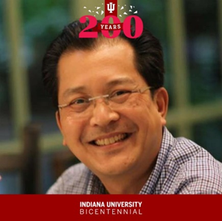 | พรหมพันธุ์ กองพลพรหม Mr. Phromphan Kongpolphrom | ผู้จัดการประจำสำนักกรรมการผู้อำนวยการใหญ่ บมจ. ไทยเบฟเรจ และผู้จัดการสนับสนุน บริษัท ประชารัฐรักสามัคคี (ประเทศไทย) จำกัด | - An IU South Bend MBA alumni |  | SL532 at 10.10 | FD3208 at 15.50
7 | 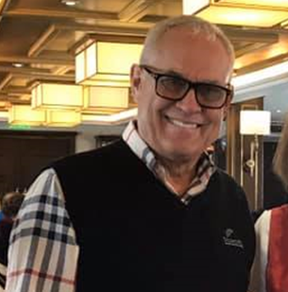 | Mr. Mark Hesemann | Executive Vice President at NysaGlobal and the founder of Serene Journey https://serenejourneys.co/ | - An IU Kelley Business BS & MBA alumni - NysaGlobal is an India-based financial advisory firm supporting EB-5 Immigrant Visa, which facilitates foreign direct investment into the US. Mark spent over 20 years as General Manager of Jack Nicklaus Golf Services, which developed golf courses across Asia and in Thailand. - Serene Journey is an exclusive & personalized travel company based in Delhi & Bangkok, focusing on South and Southeast Asia. | 1 Double Room Room No. 9 | From Chiang Mai | Stay Night In Chiang Rai
8 | TBC | Mr. Tiong Kah Kong | Group Finance Manager, TSH Group – Total Solutions Hub | - TSH Group – Total Solutions Hub |  | SL532 at 10.10 | FD3202 at 13.50
9 |  | Mr. Peter Boonjarern | TISCO Securities and Director of the Indiana University ASEAN Gateway Office. | - An IU Kelley Business alumni - จบปริญญาตรี ในด้านการตลาดจาก Indiana University และ M.B.A. ด้านการเงินและการจัดการเชิงกลยุทธ์จากสถาบันบัณฑิตบริหารธุรกิจศศินทร์ จุฬาลงกรณ์มหาวิทยาลัย | 1 Double Room Room No. 10 | WE130 at 10.05 | FD3208 at 15.50
10 | 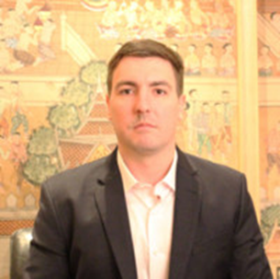 | Mr. Eliot Delunas | Founder of Nitro Labs Craft Coffee & Tea Brewers. https://www.nitro.co.th | - An IU Chemistry alumni - Nitro Labs is Craft Coffee & Tea Brewers. - They started off with the Coffee Tuk Tuk mobile shops, but now focus on supplying bars & restaurants with nitro coffee on tap. - Previously, he was stationed in Afghanistan, working with a Bangkok-based company supplying the U.S. government with modified vehicles. |  | WE130 at 10.05 | WE135 at 15.05

